Recibo
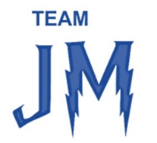
 |  | ASSOCIAÇÃO TEAM JM | RECIBO

 |  | Fundada em 22-05-2026 - NIF.: 519312724 | N.º | 1
 |  |  | Data | 2026-08-31
 |  | Rua do Centro, 19 | Sócio nº
 |  | 2440-210 Reguengo do Fetal | Exmo.(s) Sr.(s)
 |  |  | Mb Ceramics, Unipessoal Lda
 |  | email.: teamjm29@gmail.com | Zona Industrial da Patinha Lote 12
 |  | Tel.: 963 069 801
 |  | Iban: PT50004550804041606207454 | 2480-108 Pedreiras

Recebemos de :
Nome / Entidade | Mb Ceramics, Unipessoal Lda |  | Tipo | Donativo
NIF / NIPC | 514144459 |  | Pagamento | Transferência bancária

DESCRIÇÃO / REFERENTE A |  |  |  |  | VALOR
Donativo |  |  |  |  | 1,000.00 €

Valor por extenso |  | mil euros

Para os devidos efeitos, declara-se recebido o valor acima indicado.

ASSOCIAÇÃO TEAM JM • NIF 519312724 • IBAN: PT50004550804041606207454

